平台规划
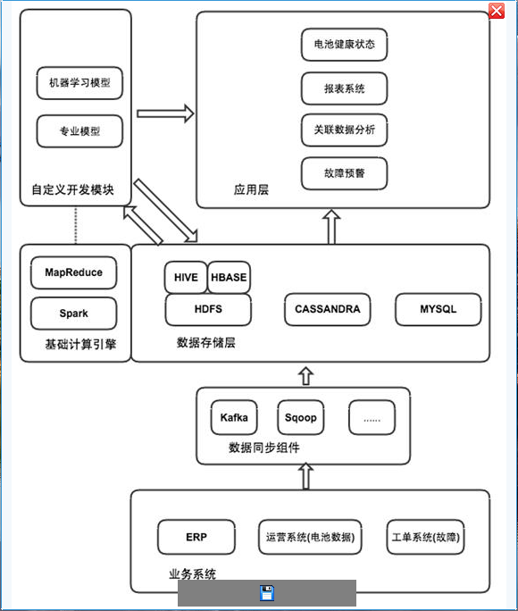

易莲云平台架构规划

接入层 | Socket、Http、Https、SDK |  | 门户、ETL、socket、webSocket、RestFul、可视化 |  |  |  |  |  |  |  | SDK

平台层 | IOT平台 |  | 大数据平台 |  |  |  |  |  |  |  | 机器学习
 | 通信层 | Socket(TCP/UDP) | 对外服务层 |  | 个人门户 | 管理员门户 |  | 运维人员门户 |  | 安全审计员门户 | 智能客服 |  | 智能考勤 |  | 智能助手
 |  | WebSocket
 |  | HTTP Restful | 公共子系统 |  | 域管理平台 | 统一授权平台 |  | 接口管理平台 |  | 日志平台 | 自然语言分析 | 语音识别 | 图像分析 | 用户行为分析
 | 业务层 | 接收信息 |  |  |  |  |  |  |  | ELK
 |  | 发送指令 |  |  | 调度平台 | 数据安全平台 |  | 运维平台 |  | DQS平台
 |  | 认证 |  |  | oZZe/LTS | Apache Metron |  | Ambri
 | 设备管理 | 设备登录 |  |  | Agent | 运维平台 |  | 采集平台 |  | 数据交换平台
 |  | 设备监控 |  |  | 数据清洗/上传 | Ambri |  | Flume/Logstash |  | 上传、下载
 |  | 设备报修 | 公共组件层 |  | 调度器 |  | 解析器 |  | DQS |  | 机器学习 |  |  |  |  | 深度学习
 | 二维码/ 唯一码管理 |  |  |  |  |  |  |  |  |  | TensorFlow
 |  |  | 计算层 |  | 离线计算 HUE+Kettle |  |  | 实时计算 Storm+Redis+Kafka |  |  | GPU/TPU集群运算组

缓存层 | Kafka集群 |  |  |  |  |  | Redis集群

存储层 | 非结构化数据 |  |  | 半结构化 |  |  |  |  | 结构化
 | HDFS、FastDFS、Ftp、GlusterFS |  |  | CreateDB、Hbase、Hive、ElasticSearch |  |  |  |  | MariaDB、Mysql

集中式集群网络拓扑
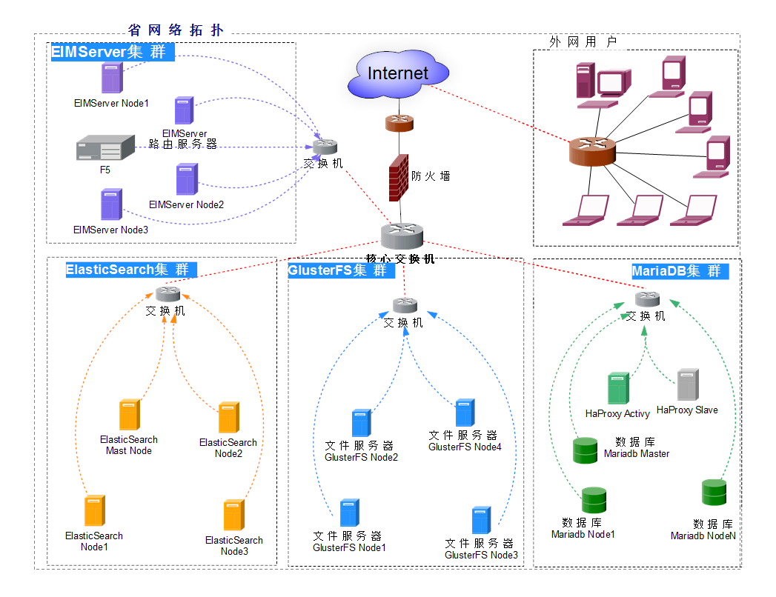

分布式集群网络拓扑
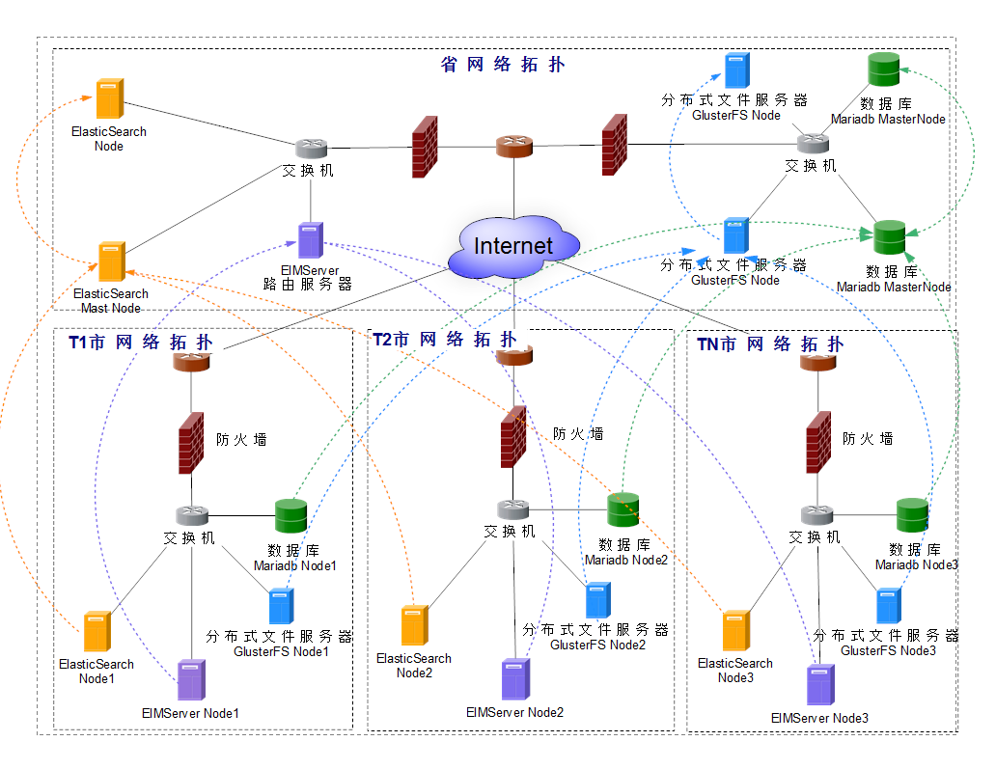

新版服务器规划
接入层 | Socket接入服务 |  |  |  |  |  | Restful Api服务 |  |  |  |  |  |  | 上传下载服务 |  |  |  |  |  |  |  |  | 升级服务 |  | 管理员后台 |  |  |  | 并发数：30万
 | TCP | UDP |  | WebSocket |  |  | Api GageWay |  |  | Api |  |  |  | 文件上传/下载 |  |  |  |  | 图片上传/下载 |  |  |  | 升级 |  |  |  |  |  | 注册数：100万
 |  |  |  |  |  |  |  |  |  |  |  |  |  |  |  |  |  |  |  |  |  |  |  |  |  |  |  |  | 消息数：20条/人/天
服务层 | 一级服务 | 二级服务 |  |  |  |  |  |  |  |  |  |  |  |  |  |  |  |  |  |  |  |  | 出站服务 |  |  |  |  |  | 一天消息总数：20*100万 = 2000万
 | 业务处理服务 | 通讯录服务 |  | 工作组服务 |  | 消息中心服务 | 密聊服务 |  | 管理员中心服务 | 数据迁移服务 |  | 路由服务 |  | 顶级路由服务 |  |  | 多数据中心 |  |  |  |  |  | 视频会议服务 | 语音视频服务 |  | 消息推送服务 |  |  | 一个月的消息总数：2000万*30 = 6亿

技术点 | Spring Clound Alibaba |  |  |  | 进程间通信 |  |  | 通信层 |  |  |  |  | 大数据存储(HDFS和Hbase/Hive) |  |  |  |  |  |  |  |  |  |  |  |  |  |  |  | 并发数：30万
 | Restful Api |  |  |  | gRpc/SofaRPC/dubbo |  |  | Netty |  |  |  |  | 大数据安全（Apache Metron/ Apache Eagle） |  |  |  |  |  |  |  |  |  |  |  |  |  |  |  | 注册数：30万
 | Api 网关(Soul/Soul admin) |  |  |  | 自实现RPC |  |  | 异步、多线程 |  |  |  |  | 集群安装、部署、配置、管理（Ambri/Zabbix） |  |  |  |  |  |  |  |  |  |  |  |  |  |  |  | 消息数：20条/人/天
 | 溶断器 |  |  |  | 事件发布/订阅 |  |  | 单播 |  |  |  |  | 分布式协作服务 | Zookeeper | 分布式DB | Hbase | 数据仓库 | 数据流处理 |  | 数据挖掘库 | DAG计算框架 |  | 流式计算框架 | 内存计算框架 |  | 其它计算框架 | 数据导入工具 | Sqoop2/ETL/Kylin | 一天消息总数：20*30万 = 600万
 | 服务注册发现(nacos) |  |  |  | Netty |  |  | 组播 |  |  |  |  |  |  |  |  |  |  |  |  |  |  |  |  |  |  |  |  | 一个月的消息总数：600万*30 = 1.8亿
 | 限流算法实现(Sentinel) |  |  |  | Protobuf |  |  |  |  |  |  |  |  |  |  |  | Hive | Pig |  | Mathout
 | 服务失败转移 |  |  |  | 分布式事务(Seata) |  |  |  |  |  |  |  |  |  |  |  | 离线计算框架 |  |  |  |  |  | Storm/Heron
 | 服务管理 |  |  |  |  |  |  |  |  |  |  |  |  |  |  |  | MapReduce |  |  |  | Tez |  |  | Spark |  |  |  |  | EIMServer节点：30 | 接入节点：3台
 | 服务升级 |  |  |  |  |  |  |  |  |  |  |  |  |  | HDFS |  |  |  |  |  |  |  |  |  |  |  |  |  | 消息路由节点：1 | 消息路由节点：1台
 | 服务监控(spring admin) |  |  |  |  |  |  |  |  |  |  |  |  |  | 分布式资源调度管理服务YARN/MESOS |  |  |  |  |  |  |  |  |  |  |  |  |  | 数据库节点：5 | 数据库节点：0，全由Hbase实现数据查询存储任务
 | 存储 |  | 结构化DB |  |  |  |  |  |  |  |  |  | 半结构/非结构 |  |  |  |  |  |  |  |  |  |  |  |  |  |  |  | Es节点：5 | Es节点：5
 |  |  | MySql、Oracle、SqlServer… |  |  |  |  |  |  |  |  |  | HDFS+FastDFS/本地磁盘、ActiveMq/Redis、Solr/ElasticSearch |  |  |  |  |  |  |  |  |  |  |  |  |  |  |  | Message API:10 | Hadoop:10（HDFS+Hbase+Hive）
基础设施层 | 运维 |  | Shell、Xmanager、ssh |  |  |  |  |  |  |  |  |  | 监控 |  |  |  | Ambri、Zabbix |  |  |  |  |  |  |  |  |  |  |  | 文件服务器：10 | 接口服务：10
 | 安全相关（物理安全、网络安全、应用安全） |  |  |  |  |  |  |  |  |  |  |  |  |  |  |  |  |  |  |  |  |  |  |  |  |  |  |  | 升级服务器：3 | Api Gateway: 2
 | 负载匀衡 |  | H5、LVS、Haproxy |  |  |  |  |  | 双机热备 |  | KeepAlived |  |  |  |  |  |  |  | HTTP缓存 |  |  | Ngix |  |  |  |  |  |  | Ngix服务：3 | Eureka Server:3
 | 虚拟化 |  | OpenStack、Vcenter+Vspher+Vmware、集群技术 |  |  |  |  |  |  |  |  |  | 容器 |  |  |  | Kubernetes+Docker |  |  |  |  |  |  |  |  |  |  |  |  | Redis:1
 | OS |  | CentOS、RedHat、Ubuntu、Windows |  |  |  |  |  |  |  |  |  | 网络 |  |  |  | VPN、路由配置、VLAN划分… |  |  |  |  |  |  |  |  |  |  |  | 67 | 网关服务：1台
 | 机房、布线、机柜、网络设备、服务器、存储设备、防火墙 |  |  |  |  |  |  |  |  |  |  |  |  |  |  |  |  |  |  |  |  |  |  |  |  |  |  |  |  | 业务服务：3台
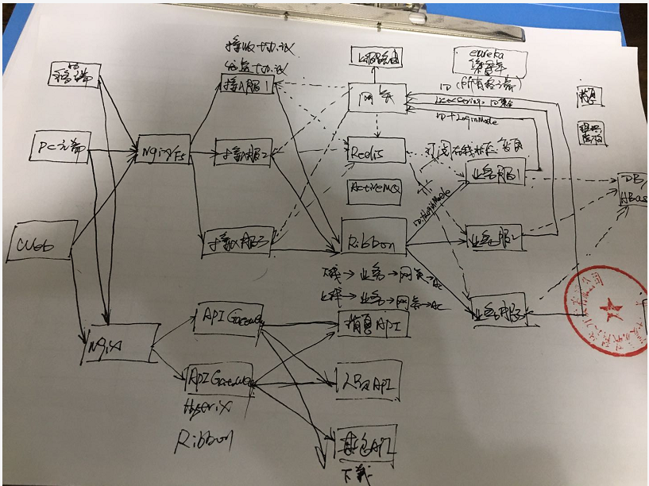
 |  |  |  |  |  |  |  |  |  |  |  |  |  |  |  |  |  |  |  |  |  |  |  |  |  |  |  |  |  | 其它：6*2 = 12
 |  |  |  |  |  |  |  |  |  |  |  |  |  |  |  |  |  |  |  |  |  |  |  |  |  |  |  |  |  | Ngix:3
 |  |  |  |  |  |  |  |  |  |  |  |  |  |  |  |  |  |  |  |  |  |  |  |  |  |  |  |  |  | 54

Sheet2
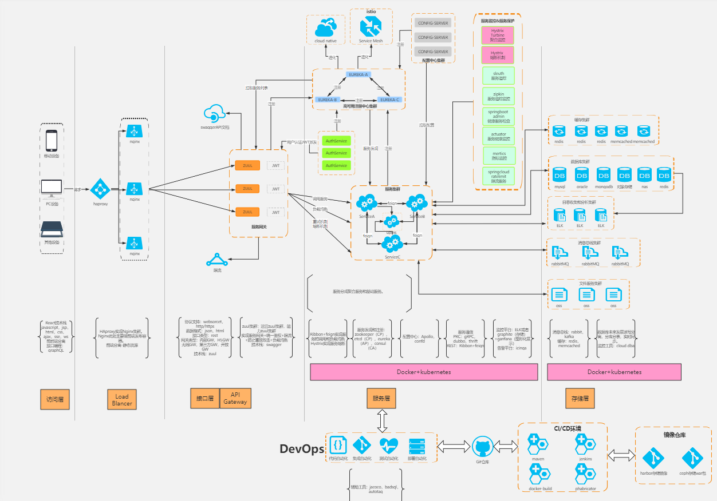
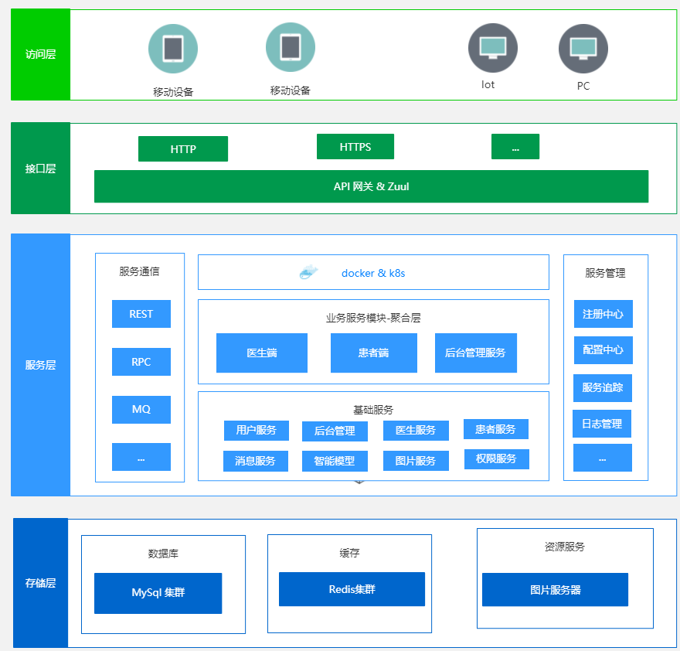

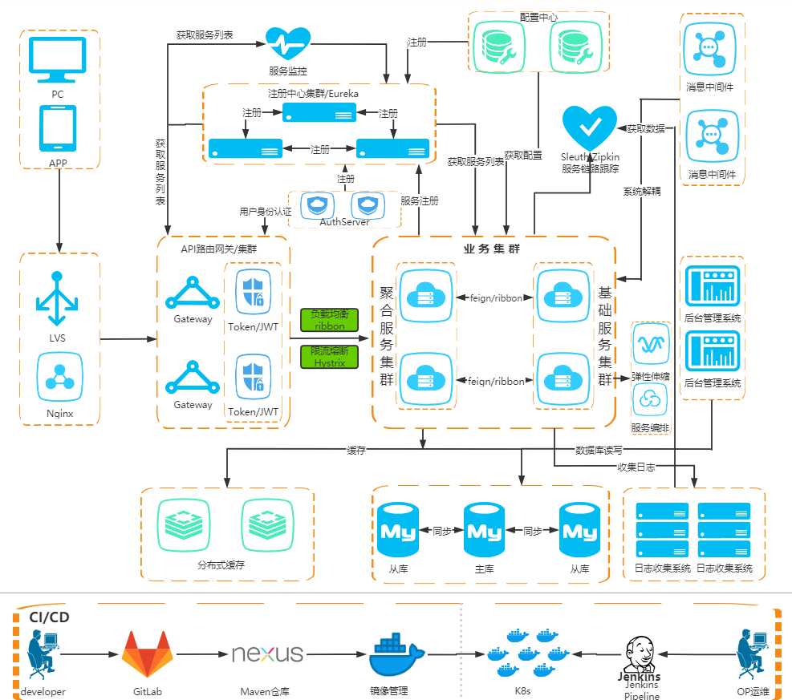
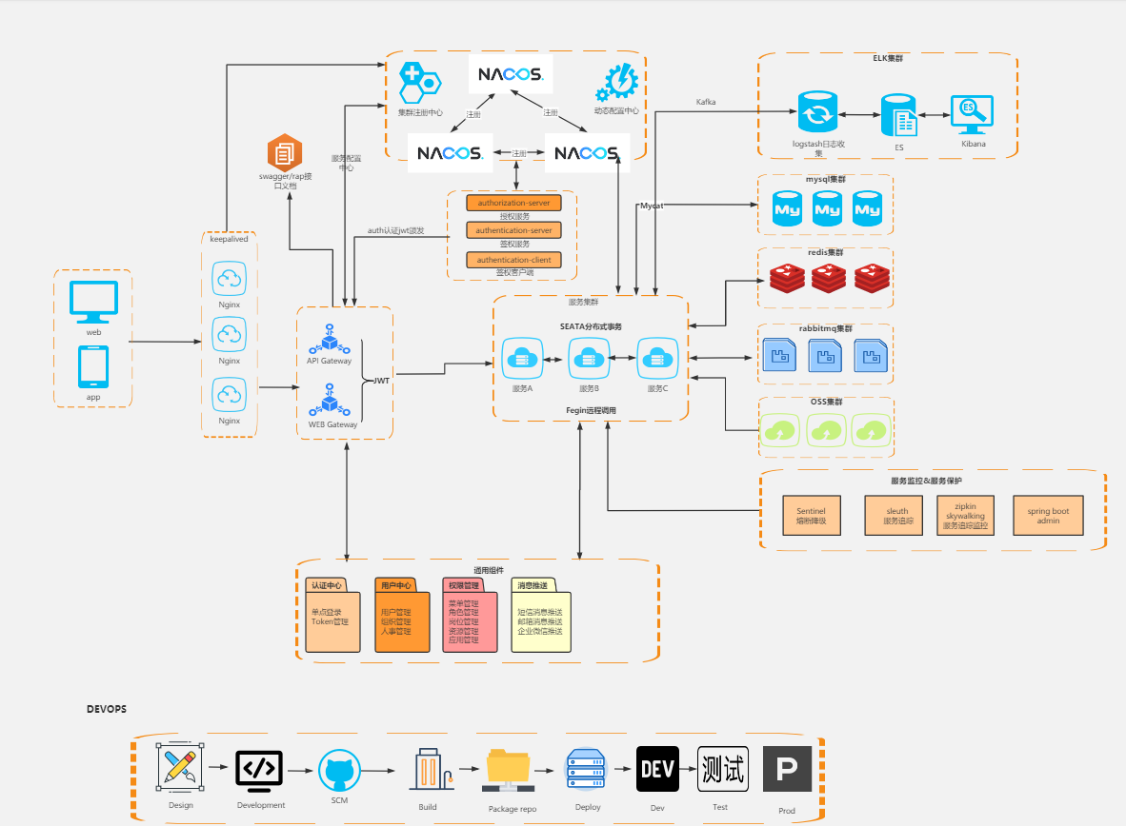

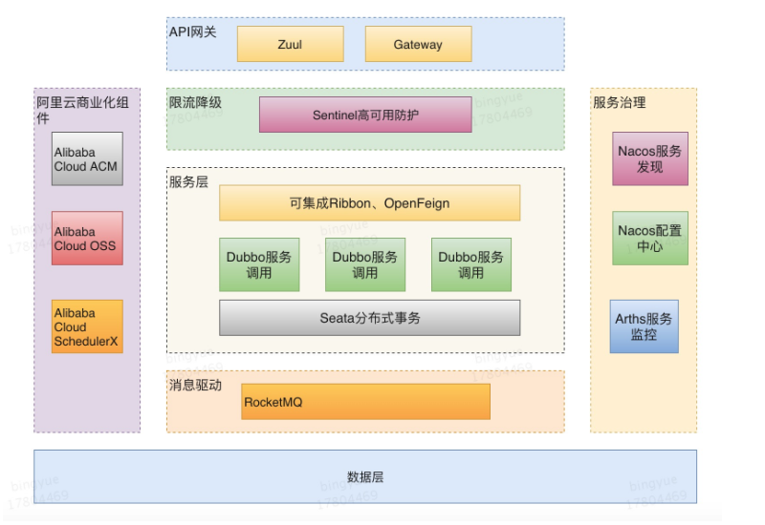

微服架构
顶级消息路由中心

上级消息路由中心

当接收者不在本集群内且在线时直接发往上级路由器

业务服务处理完协议后通过消息网关将数据发往客户端
手机推送
服务注册配置中心(RPC服务注册/负载,路由配置)
NacOS
统一认证服务
存储组织结构、工作组、工作组成员、权限、系统参数配置...
多数据中心同步服务
消息网关
接入服务调用业务服务采用单向异步调用，不用立即返回
通讯录服务集群
服务_1
服务_2
服务_3
mySql集群
mySql_1
mySql_2
mySql_3

业务服务_1

TCP、UDP、WebSocket
接入服务_1
业务服务_2
存储消息记录热数据（最近一周内或更短时间段的数据）

客户端接入前可由Ngix或H5进行负载
群组服务集群
群组服务_1
群组服务_2
群组服务_3
ES集群
ES节点_1
ES节点_2
ES节点_3
业务服务_3
接入服务_2

移动端
Ngix_主
业务服务_4

存储消息记录热数据替换原有的messagedb采用的mysql
QT端
接入服务_3
Ngix_备
业务服务_N
密聊服务集群
服务_1
服务_2
服务_3
HBase集群
节点_1
节点_2
节点_3
Redis
通过Ribbon进行负载
Delphi端
消息API集群
消息API_1
消息API_2
API网关_1

Web端
消息持久化服务
消息服务_1
消息服务_2
消息服务_3
存储消息记录冷数据，所有的过期数据全部入库，用户可以根据需要进行获取
Ngix_主
Hive集群
节点_1
节点_2
节点_3
API网关_2
文件API集群
文件API_1
文件API_2

Ngix_备
Web后台

API网关_3
文件服务集群
文件服务_1
文件服务_2
文件服务_3
存储所有的文件记录，保留尽可能长时间的文件
系统集成API
API_1
API_2
HDFS集群
节点_1
节点_2
节点_3

API Gateway配置管理中心
nacos

限流溶断安全中心
Sentinel

数据备份

浏览器
管理控制台
监控平台(Nacos/ES/Mysql...)
Grafana
Hadoop集群管理监控平台
Ambri

微服架构 (2)
顶级消息路由中心

上级消息路由中心

当接收者不在本集群内且在线时直接发往上级路由器

业务服务处理完协议后通过消息网关将数据发往客户端
手机推送
服务注册配置中心(RPC服务注册/负载,路由配置)
NacOS
统一认证服务
存储组织结构、工作组、工作组成员、权限、系统参数配置...
多数据中心同步服务
消息网关
接入服务调用业务服务采用单向异步调用，不用立即返回
mySql集群
mySql_1
mySql_2
mySql_3

业务服务_1

TCP、UDP、WebSocket
接入服务_1
IM基础服务集群
服务_1
服务_2
服务_3
业务服务_2
存储消息记录热数据（最近一周内或更短时间段的数据）

客户端接入前可由Ngix或H5进行负载
ES集群
ES节点_1
ES节点_2
ES节点_3
业务服务_3
接入服务_2

移动端
Ngix_主
业务服务_4

存储消息记录热数据替换原有的messagedb采用的mysql
QT端
接入服务_3
消息持久化服务
消息服务_1
消息服务_2
消息服务_3
Ngix_备
业务服务_N
HBase集群
节点_1
节点_2
节点_3
Redis
通过Ribbon进行负载
Delphi端
消息API集群
消息API_1
消息API_2
API网关_1

Web端
存储消息记录冷数据，所有的过期数据全部入库，用户可以根据需要进行获取
Ngix_主
文件服务集群
文件服务_1
文件服务_2
文件服务_3
Hive集群
节点_1
节点_2
节点_3
API网关_2
文件API集群
文件API_1
文件API_2

Ngix_备
Web后台

API网关_3
存储所有的文件记录，保留尽可能长时间的文件
系统集成API
API_1
API_2
HDFS集群
节点_1
节点_2
节点_3

API Gateway配置管理中心
nacos
数据备份

限流溶断安全中心
Sentinel

浏览器
管理控制台
监控平台(Nacos/ES/Mysql...)
Grafana
Hadoop集群管理监控平台
Ambri

冷热数据存储方案_1_Hadoop方案
即时通讯平台冷热数据存储技术架构图
1、TDW
 | 腾讯分布式数据仓库(Tencent distributed Data Warehouse, 简称TDW)基于开源软件Hadoop和Hive进行构建

2、Apache Doris
 | 百度开源的基于MPP(Massively Parallel Processing大规模并行处理)架构的OLAP的数据库
存储消息记录热数据（最近一周内或更短时间段的数据）
数据存储
文件存储
HDFS集群
节点_1
节点_2
节点_3
热数据存储
HBase集群
节点_1
节点_2
节点_3
mySql集群
mySql_1
mySql_2
mySql_3
ES集群
ES节点_1
ES节点_2
ES节点_3
冷数据存储
Hive集群
节点_1
节点_2
节点_3
HDFS集群
节点_1
节点_2
节点_3
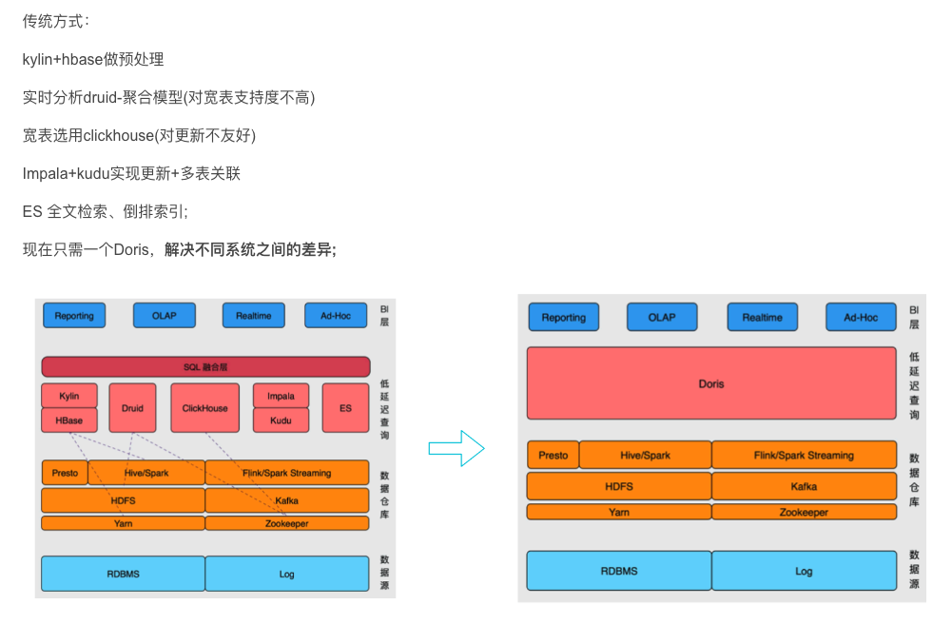

存储消息记录热数据替换原有的messagedb采用的mysql
移动端
存储组织结构、工作组、工作组成员、权限、系统参数配置...

QT端
API_Node
存储消息记录冷数据，所有的过期数据全部入库，用户可以根据需要进行获取

EIMServer_Node

Delphi端

FileService_Node
存储所有的文件记录，保留尽可能长时间的文件

Web端

Web后台

Grafana+Prometheus
监控平台(Mysql/ES/OS/...)
Ambri
Hadoop集群管理监控平台
浏览器
3、ClickHouse
 | 优点：查询速度快，秒级
 | 缺点：运行不稳定，稳定性差；在生产环境中需要对其内核做很多优化；

即时通讯平台冷热数据存储整体架构图

EIMServer
(即时通讯平台)
应用业务层

Grafana+Prometheus
(监控平台)

Ambari
（Hadoop集群管理平台）

Zookeeper
（分布式协作服务）
HBase
（非关系型分布式列式数据库）
Hive
（数据仓库）
数据计算层

MapReduce
（离线计算框架）

YARN
(分布式资源调度管理服务)
资源管理层

HDFS
（Hadoop 分布式文件系统）
数据存储层

结构化DB
Mysql/Oracle/DM/人大金仓...
半结构化
Solr、ElasticSearch

Zookeeper_ZNode02
Zookeeper_ZNode03

Zookeeper_ZNode01

Hadoop_Node01
NameNode_Master
（Hadoop集群控制主节点）
YARN_ResourceManager
（YARN ResourceManager的Active节点）
Hive
（数据仓库）
HBase_HMaster
（HBase 集群的主节点）
Hadoop_Node02
NameNode_Second
（Hadoop集群控制主节点的备份节点）
HBase_HMaster
（HBase 集群的主节点）
Hive
（数据仓库）
YARN_ResourceManager
（YARN ResourceManager的Standby节点）

Hadoop_Node03
DataNode_01
（Hadoop集群数据节点）
HBase_HRegionServer
（HBase集群数据节点）
Hive
（数据仓库）
YARN_NodeManager
（YARN NodeManager节点）
Hadoop_Node04
DataNode_02
（Hadoop集群数据节点）
HBase_HRegionServer
（HBase集群数据节点）
Hive
（数据仓库）
YARN_NodeManager
（YARN NodeManager节点）
Hadoop_Node05
DataNode_03
（Hadoop集群数据节点）
HBase_HRegionServer
（HBase集群数据节点）
Hive
（数据仓库）
YARN_NodeManager
（YARN NodeManager节点）

YARN_NodeManager
（YARN NodeManager节点）

冷热数据存储方案_2_结构化方案
message json文件
(过期消息导出数据)
EIMServer
（即时通讯服务）
api
（Http Restful接口服务）
WebSocket
（WebSocket协议通信服务）
TCP
（TCP协议通信服务）
FileService
（Http 文件上传下载服务）
DB_Server（热数据）
elinkDB
（基础管理数据库）
messageDB
（消息数据库）
EIMServer_ColdDataServer（冷数据服务）
Api
（冷数据接口服务）
MessageDB
（消息数据库-冷数据）
即时通讯平台冷热数据存储技术架构图

冷数据存储业务流程

1、 | EIMServer每天定时执行过期数据备份清理任务，过期的数据会先被以json文件
 | 格式备份到指定的目录下，然后将当天备份好的json文件进行打包，最后将消息
 | 库中过期的数据清除。

2、 | EIMServer定时任务执行完后调用【EIMServer_ColdDataServer】服务接口，
 | 通知冷数据服务同步下载备份好的json文件。

3、 | 【EIMServer_ColdDataServer】服务接口调用EIMServer服务接口，下载当天
 | 的备份好的数据文件，下载成功后删除EIMServer服务器上的备份数据文件。

4、 | 下载成功后，对其进行解压后，按目录进行解析并将这些过期数据导入冷消息库中。

方案优势

1、 | 采用的技术架构简单，就是在现有即时通讯服务架构的基础上再新增一个冷数据服务，
 | 该服务只需要一个Web服务和一个较大存储空间的结构化数据库服务，对于用户来说
 | 运维难度几乎为零，没有难度，也不需要投入时间专门维护。

2、 | 冷数据服务是一个独立的服务和独立的数据库，所以与EIMServer也是松偶合的，即使
 | 后期EIMServer服务重构架构了，或采用其它开发语言开发了，也不受任何影响。

3、 | 如果用户不想多投入服务器资源来存储冷数据的话，只需要不部署冷数据服务即可，
 | EIMServer仍会执行默认冷数据处理策略（备份成json文件）。

tomcat技术架构
JIoEndPoint架构图 | NioEndPoint架构图
Tomcat_Service
Engine
BioConnector：9090
Protocol1.1
Processor
JioEndPoint
Acceptor 负责接收用户请求、建立socket连接并返回socket，然后从线程池中取出可用Worker处理
Executor 线程池，由参数配置maxThreads=350
Tomcat_Service
Engine
NioConnector：9090
Protocol1.1
Processor
NioEndPoint
Acceptor 负责接收用户请求、建立socket连接并返回socket，然后从线程池中取出可用Worker处理
Executor 线程池，由参数配置maxThreads=350
Puller

JIoEndPoint原理图 | NioEndPoint原理图
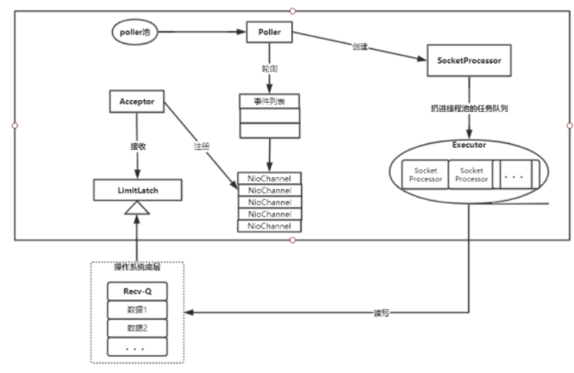
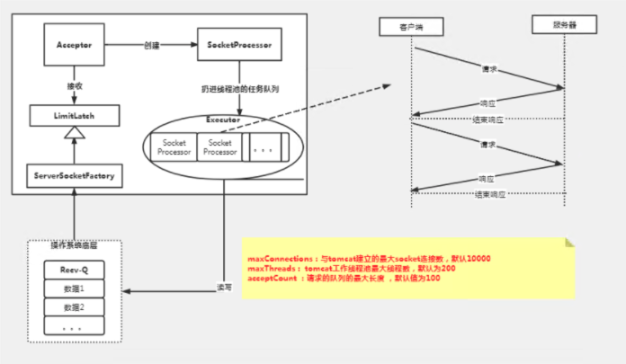
Accepter
SocketProcessor

Executor
Socket
Processor
Socket
Processor

JVM内存结构
方法区
虚拟机栈
本地方法栈

堆
程序计数器

虚拟机栈
本地方法栈
JVM堆内存 | 3072
Yong区（新生代）1/3 | 1024
Eden 8/10 | 819.2
堆
非堆
PC寄存器
Code Cache
Survivor 2/10 | 204.8
方法区
MetaSpace(1.8以后)
S0 1/10 | 102.4
Young区（新生代）1/3
Old 区（老年代）
2/3堆空间
S1 1/10 | 102.4
Old区（老年代）2/3 | 2048
Eden
8/10
Survivor 2/10
S0 1/10
S1 1/10

新疆农信社服务架构
IDP
（统一身份认证系统）

elink_Client_国产化
elink客户端_国产化版
Solr_Server_Node1
（消息检索服务）
EIMServer
（即时通讯服务）
api
（Http Restful接口服务）
WebSocket
（WebSocket协议通信服务）
TCP
（TCP协议通信服务）
FileService
（Http 文件上传下载服务）

Solr_Server_Node2
（消息检索服务）

KingBase_DB_Server
elinkDB
（基础管理数据库）
messageDB
（消息数据库）

elink_Client_Windows
elink客户端_Windows版

Solr集群部署架构
Zookeeper_hnode2
Zookeeper_hnode3

Zookeeper_hnode1

solr_hode2
core_1
core_...
core_N
core_2
Solr_hode01
core_1
core_2
core_N
core_...
solr_hode3
core_1
core_...
core_N
core_2

Shard1
Shard2

Collection

Sheet1
KingBase_DB_Server
elinkDB
（基础管理数据库）
messageDB
（消息数据库）

EIMServer
（即时通讯服务）
api
（Http Restful接口服务）
WebSocket
（WebSocket协议通信服务）
TCP
（TCP协议通信服务）
FileService
（Http 文件上传下载服务）
FileServiceCache
(文件共享存储)
文件、图片、截图、表情、群共享文件、短语音、短视频...
FileService
（Http文件服务）
FileService
（Http 文件上传下载服务）

elink_Client_国产化
elink客户端_国产化版
elink_Client_Windows
elink客户端_Windows版

k8s集群高可用部署方案
Clients
Kubectl
RestAPI

负载均衡
Load Banlancer
负载均衡器，将请求负载到下面ks-m1、ks-m2、ks-m3这三个Master节点上

ks-m2 (Mater节点)
Api Server
（提供了资源操作的唯一入口，并提供认证、授权、访问控制、API 注册和发现等机制）
Scheduler
（负责资源的调度，按照预定的调度策略将 Pod 调度到相应的机器上）
Controller Manager
（负责维护集群的状态，比如故障检测、自动扩展、滚动更新等）
Etcd
（保存整个集群状态）
ks-m1 (Mater节点)
Api Server
（提供了资源操作的唯一入口，并提供认证、授权、访问控制、API 注册和发现等机制）
Etcd
（保存整个集群状态）
Controller Manager
（负责维护集群的状态，比如故障检测、自动扩展、滚动更新等）
Scheduler
（负责资源的调度，按照预定的调度策略将 Pod 调度到相应的机器上）
ks-m3 (Mater节点)
Api Server
（提供了资源操作的唯一入口，并提供认证、授权、访问控制、API 注册和发现等机制）
Scheduler
（负责资源的调度，按照预定的调度策略将 Pod 调度到相应的机器上）
Controller Manager
（负责维护集群的状态，比如故障检测、自动扩展、滚动更新等）
Etcd
（保存整个集群状态）

ks-n1 (Worker节点)
Pod1-Container
（Pod1容器）
Pod3-Container
（Pod3容器）
Pod4-Container
（Pod4容器）
Pod2-Container
（Pod2容器）
ks-harbor
Harbor
（Docker镜像私有仓库）
NFS
（网络文件服务）
ks-n2 (Worker节点)
Pod1-Container
（Pod1容器）
Pod3-Container
（Pod3容器）
Pod4-Container
（Pod4容器）
Pod2-Container
（Pod2容器）

YARN_NodeManager
（YARN NodeManager节点）

Demo微服架构
Ant Design Pro VUE前端
/api/auth/**,/api/account/**
/api/user/**

ms-gateway
uri: lb://ms-login Path=/api/auth/**,/api/account/**
uri: lb://ms-user Path=/api/user/**

ms-login (ms-login节点)
ms-user (ms-user节点)

/api/auth/ Controller
（认证接口处理类）
/api/user/ Controller
（用户信息接口处理类）

/api/account/ Controller
（账号接口处理类）

